Sheet1
Scene No. | 1
Quest Title | 面包树
Quest Log | 回复朵朵
Map No. | 24
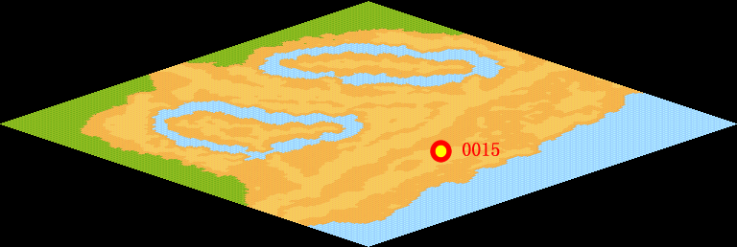
NPC No. | 15
Condition
Dialog | 你说的那棵树应该叫“释迦果”，它生长在热带森林，从树根、树干到树枝上，都长满了许多大大小小的果实，成熟的有足球那么大，把这种果实摘下来切开，放在火上烘烤后，即可食用，营养丰富，味道同面包差不多。其果实除作粮食用外，还可用来造酒、制果酱。其种子用糖炒后，吃起来同糖炒栗子差不多。
Select
Result | 1 :Scene 002 ,

NPC No. | 18
Condition
Dialog | 不知道这个面包能不能吃呢。
Select | 1：确定
Result | 1：关闭对话框

ScriptFile | Qlog-0115-001.scr
 | Q0015-0115-001.scr
 | Q0018-0115-001.scr

